ex 1
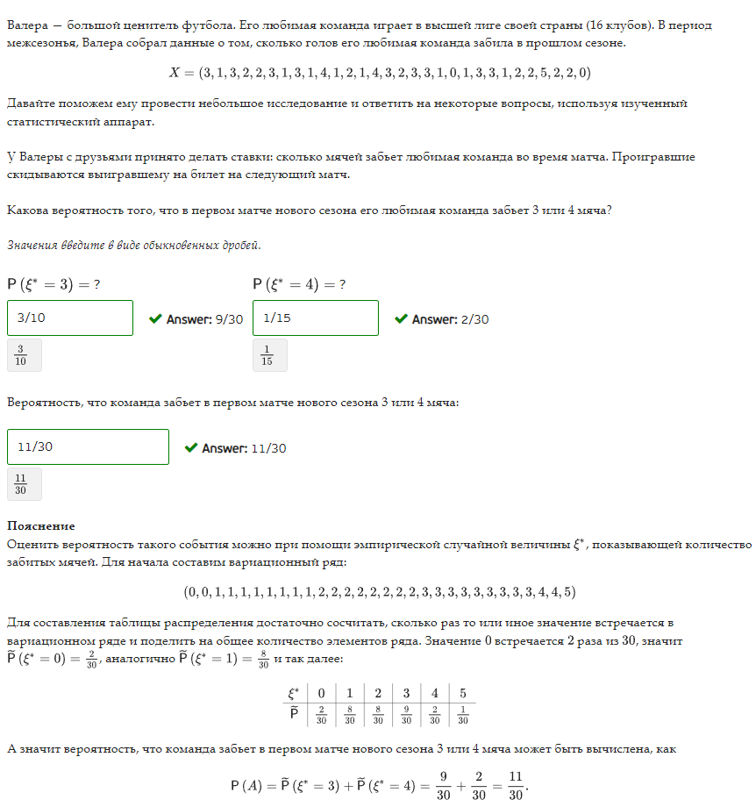
e* | p | P(3,4)
0 | 0.066666666667 | 0.36666666667
0 | 0.066666666667
1 | 0.26666666667
1 | 0.26666666667
1 | 0.26666666667
1 | 0.26666666667
1 | 0.26666666667
1 | 0.26666666667
1 | 0.26666666667
1 | 0.26666666667
2 | 0.26666666667
2 | 0.26666666667
2 | 0.26666666667
2 | 0.26666666667
2 | 0.26666666667
2 | 0.26666666667
2 | 0.26666666667
2 | 0.26666666667
3 | 0.3
3 | 0.3
3 | 0.3
3 | 0.3
3 | 0.3
3 | 0.3
3 | 0.3
3 | 0.3
3 | 0.3
4 | 0.066666666667
4 | 0.066666666667
5 | 0.033333333333

ex 2
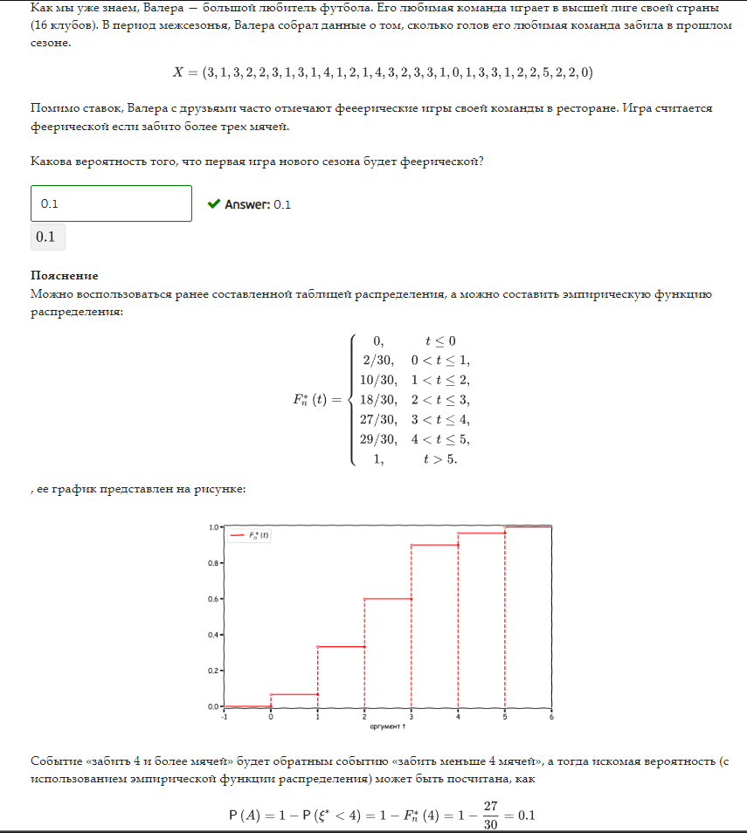
e* | p | P(e>3)
0 | 0.066666666667 | 0.1
0 | 0.066666666667
1 | 0.26666666667
1 | 0.26666666667
1 | 0.26666666667
1 | 0.26666666667
1 | 0.26666666667
1 | 0.26666666667
1 | 0.26666666667
1 | 0.26666666667
2 | 0.26666666667
2 | 0.26666666667
2 | 0.26666666667
2 | 0.26666666667
2 | 0.26666666667
2 | 0.26666666667
2 | 0.26666666667
2 | 0.26666666667
3 | 0.3
3 | 0.3
3 | 0.3
3 | 0.3
3 | 0.3
3 | 0.3
3 | 0.3
3 | 0.3
3 | 0.3
4 | 0.066666666667
4 | 0.066666666667
5 | 0.033333333333

ex 3
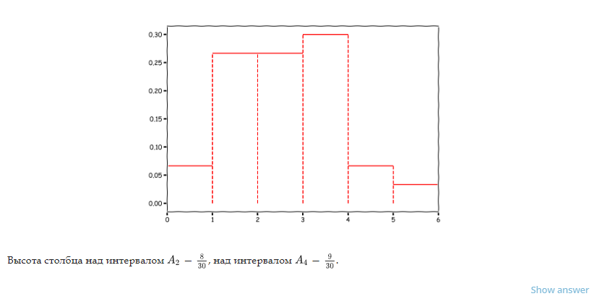
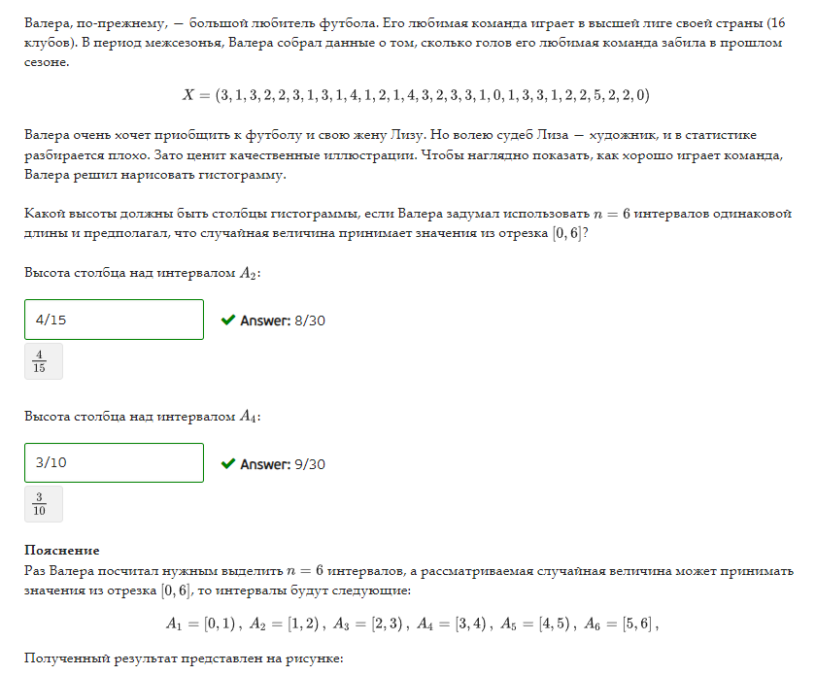
e* | p | e* | p
0 | 0.066666666667 | 0 | 0.066666666667
0 | 0.066666666667 | 1 | 0.26666666667
1 | 0.26666666667 | 2 | 0.26666666667
1 | 0.26666666667 | 3 | 0.3
1 | 0.26666666667 | 4 | 0.066666666667
1 | 0.26666666667 | 5 | 0.033333333333
1 | 0.26666666667
1 | 0.26666666667
1 | 0.26666666667 | n | 6
1 | 0.26666666667
2 | 0.26666666667 | A1 | [0,1)
2 | 0.26666666667 | A2 | [1,2)
2 | 0.26666666667 | A3 | [2,3)
2 | 0.26666666667 | A4 | [3,4)
2 | 0.26666666667 | A5 | [4,5)
2 | 0.26666666667 | A6 | [5,6]
2 | 0.26666666667
2 | 0.26666666667
3 | 0.3
3 | 0.3
3 | 0.3
3 | 0.3
3 | 0.3
3 | 0.3
3 | 0.3
3 | 0.3
3 | 0.3
4 | 0.066666666667
4 | 0.066666666667
5 | 0.033333333333

ex 4.1
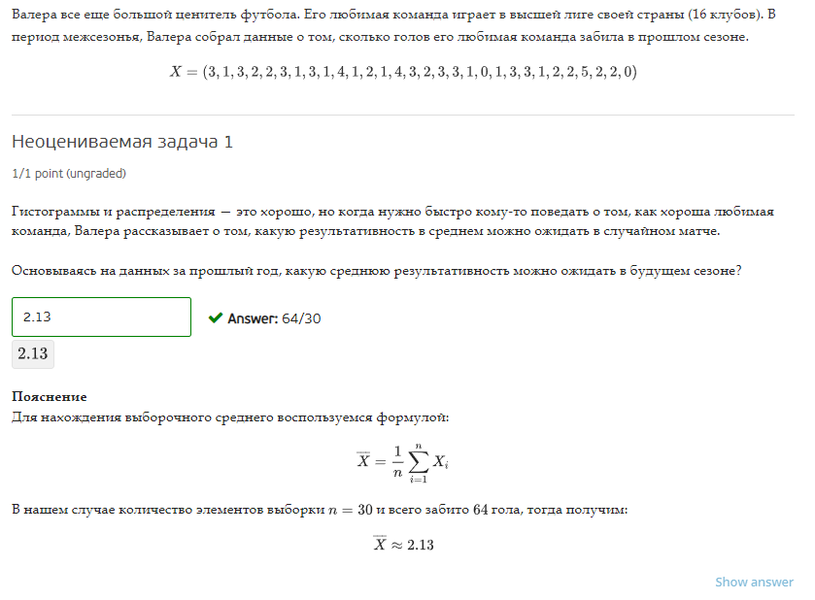
e* | p | e* | p
0 | 0.066666666667 | 0 | 0.066666666667
0 | 0.066666666667 | 1 | 0.26666666667
1 | 0.26666666667 | 2 | 0.26666666667
1 | 0.26666666667 | 3 | 0.3
1 | 0.26666666667 | 4 | 0.066666666667
1 | 0.26666666667 | 5 | 0.033333333333
1 | 0.26666666667
1 | 0.26666666667 | E(e*) | 2.1333333333
1 | 0.26666666667 | e* ср | 2.1333333333
1 | 0.26666666667
2 | 0.26666666667
2 | 0.26666666667
2 | 0.26666666667
2 | 0.26666666667
2 | 0.26666666667
2 | 0.26666666667
2 | 0.26666666667
2 | 0.26666666667
3 | 0.3
3 | 0.3
3 | 0.3
3 | 0.3
3 | 0.3
3 | 0.3
3 | 0.3
3 | 0.3
3 | 0.3
4 | 0.066666666667
4 | 0.066666666667
5 | 0.033333333333

ex 4.2
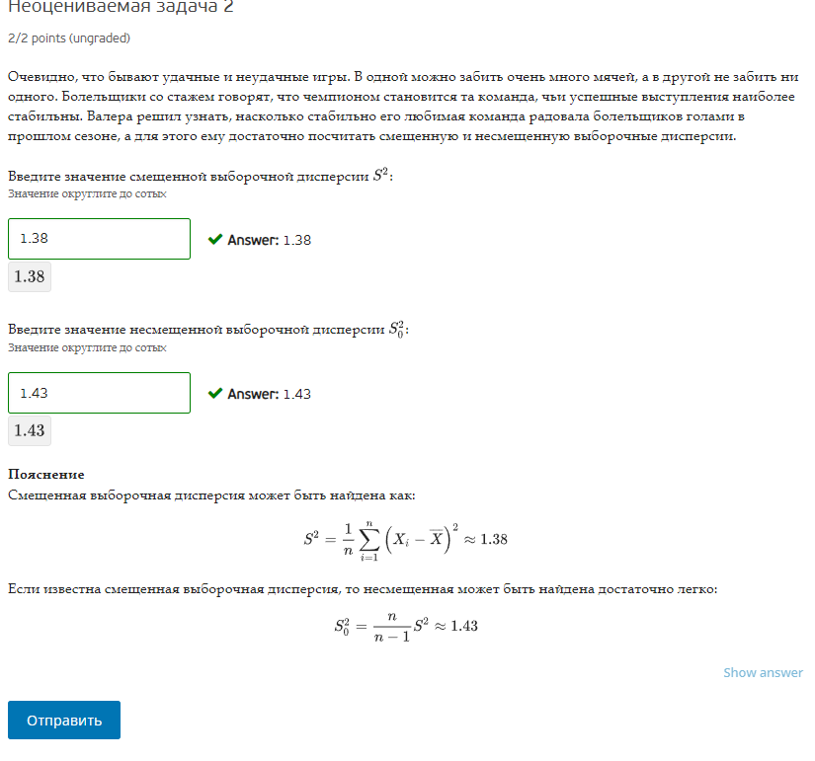
e* | p | e* | p
0 | 0.066666666667 | 0 | 0.066666666667
0 | 0.066666666667 | 1 | 0.26666666667
1 | 0.26666666667 | 2 | 0.26666666667
1 | 0.26666666667 | 3 | 0.3
1 | 0.26666666667 | 4 | 0.066666666667
1 | 0.26666666667 | 5 | 0.033333333333
1 | 0.26666666667
1 | 0.26666666667 | E(e*) | 2.1333333333
1 | 0.26666666667 | e* ср | 2.1333333333
1 | 0.26666666667
2 | 0.26666666667 | e*-e*ср |  | S^2 | S0^2
2 | 0.26666666667 | -2.1333333333 | формул | 1.3822222222 | 1.4298850575
2 | 0.26666666667 | -2.1333333333 | дисп | 1.3822222222 | 1.4298850575
2 | 0.26666666667 | -1.1333333333 |  | г | в
2 | 0.26666666667 | -1.1333333333
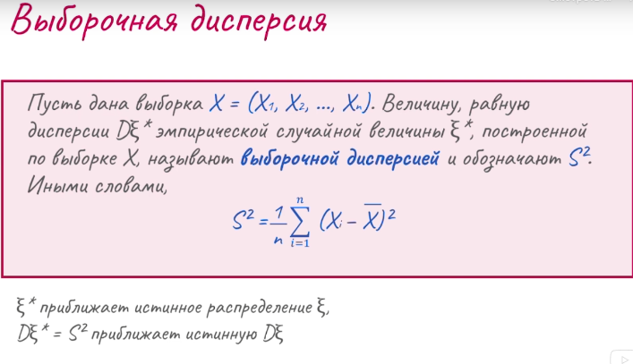
2 | 0.26666666667 | -1.1333333333
2 | 0.26666666667 | -1.1333333333
2 | 0.26666666667 | -1.1333333333
3 | 0.3 | -1.1333333333
3 | 0.3 | -1.1333333333
3 | 0.3 | -1.1333333333
3 | 0.3 | -0.13333333333
3 | 0.3 | -0.13333333333
3 | 0.3 | -0.13333333333
3 | 0.3 | -0.13333333333
3 | 0.3 | -0.13333333333
3 | 0.3 | -0.13333333333
4 | 0.066666666667 | -0.13333333333
4 | 0.066666666667 | -0.13333333333
5 | 0.033333333333 | 0.86666666667
 |  | 0.86666666667
 |  | 0.86666666667
 |  | 0.86666666667
 |  | 0.86666666667
 |  | 0.86666666667
 |  | 0.86666666667
 |  | 0.86666666667
 |  | 0.86666666667
 |  | 1.8666666667
 |  | 1.8666666667
 |  | 2.8666666667

ex 5
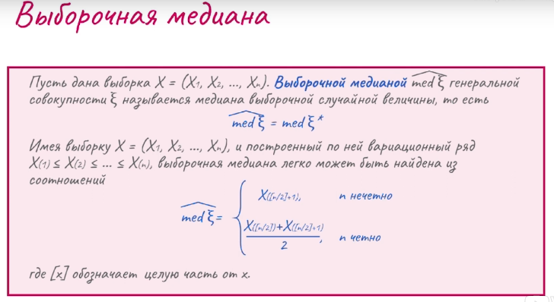
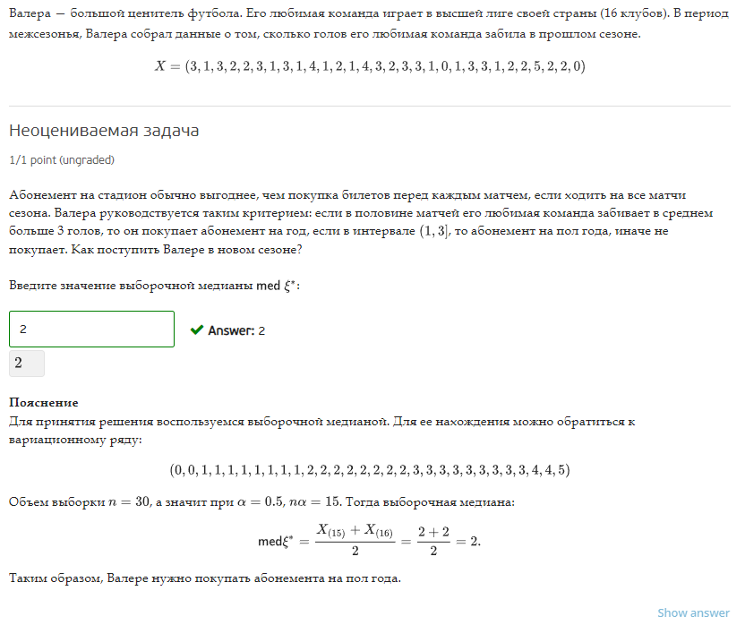
e* | p
0 | 0.066666666667
0 | 0.066666666667
1 | 0.26666666667
1 | 0.26666666667
1 | 0.26666666667
1 | 0.26666666667
1 | 0.26666666667
1 | 0.26666666667
1 | 0.26666666667
1 | 0.26666666667
2 | 0.26666666667
2 | 0.26666666667
2 | 0.26666666667
2 | 0.26666666667
2 | 0.26666666667 | Медиана | 2
2 | 0.26666666667 | n | 30
2 | 0.26666666667 | n четно | 2
2 | 0.26666666667
3 | 0.3
3 | 0.3
3 | 0.3
3 | 0.3
3 | 0.3
3 | 0.3
3 | 0.3
3 | 0.3
3 | 0.3
4 | 0.066666666667
4 | 0.066666666667
5 | 0.033333333333

